新
C10639 南谯路与凤阳路等交口改造工程
中标日期 | 2018.11.02 | 中标价 | 3,570,159.02 | 负责人 | 孙容 | 建设单位 | 滁州市公安局交通巡逻警察支队
决算日期 |  | 决算价 | 3,252,662.62
销售开票： |  |  | 702,662.62 |  |  | 项目增值税第一次预缴税款全额预缴
开票日期 | 收入金额 | 工程地缴税 |  | 企业本地缴税 |  | 价税合计 | 到款情况 |  |  |  |  | 605082.7414
 |  | 税率 | 增值税额 | 税率 | 增值税额 |  | 日期 | 金额
19.6.26 | 2,339,449.54 | 2% | 46,788.99 | 7% | 163,761.47 | 2,550,000.00 | 19.7.24
19.9.5 | 555,121.74 | 2% | 11,102.43 | 7% | 38,858.52 | 605,082.70 | 19.10.8
2021-05-19 | 89,522.83 | 2% | 1,790.46 | 7% | 6,266.60 | 97,579.88
 | 0.00 |  | 0.00 | 8% | 0.00
 | 0.00 |  | 0.00 | 8% | 0.00
合计 | 2,984,094.11 |  | 59,681.88 |  | 208,886.59 | 3,252,662.58
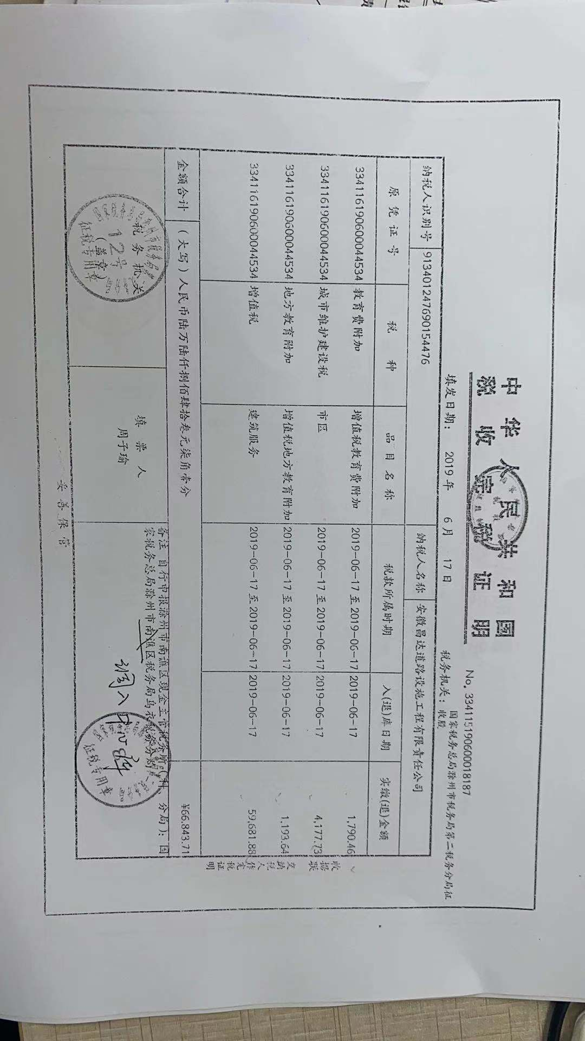
材料发票：
收票日期 | 成本金额 | 份数 | 类型 | 税率 | 进项税额 | 价税合计 | 付款日期 | 付款金额 | 销货单位 | 货物 | 合同 | 发货单 | 备注
18.12.6 | 27,071.70 | 2 | 专 | 6% | 1,624.30 | 28,696.00 | 中标服务费 |  | 安徽百士德工程咨询有限公司
19.2.22 | 150,305.83 | 1 | 专 | 3% | 4,509.17 | 154,815.00 | 混凝土 |  | 滁州市华夏中天商品混凝土有限公司
19.4.8 | 18,349.51 | 1 | 专 | 3% | 550.49 | 18,900.00 | 面包砖 |  | 滁州开发区美诚建材经营部
19.4.8 | 952.00 | 7 | 普 | 0% | 0.00 | 952.00 | 加油票
19.4.8 | 390.00 | 2 | 普 | 0% | 0.00 | 390.00 | 住宿
19.4.8 | 7,049.00 | 5 | 普 | 0% | 0.00 | 7,049.00 | 招待费
19.4.8 | 1,495.00 | 2 | 普 | 0% | 0.00 | 1,495.00 | 辅材费
19.6.19 | 120.00 | 1 | 专 | 0% | 0.00 | 120.00 | 打印费
19.7.23 | 409,092.92 | 1 | 专 | 13% | 53,182.08 | 462,275.00 | 材料款 |  | 杭州海康威视科技有限公司
19.7.23 | 206,896.55 | 1 | 专 | 16% | 33,103.45 | 240,000.00 | 材料款 |  | 浙江大华科技有限公司
19.7.23 | 456,579.65 | 1 | 专 | 13% | 59,355.35 | 515,935.00 | 材料款 |  | 杭州海康威视科技有限公司
19.7.23 | 95,635.92 | 1 | 专 | 3% | 2,869.08 | 98,505.00 | 材料款 |  | 蚌埠市方阵商品混凝土有限公司
19.7.23 | 12,931.03 | 1 | 专 | 16% | 2,068.97 | 15,000.00 | 材料款 |  | 安徽超远信息技术有限公司
19.7.23 | 24,433.96 | 1 | 专 | 6% | 1,466.04 | 25,900.00 | 材料款 |  | 安徽安兆工程技术咨询服务有限公司
19.7.23 | 48,543.69 | 1 | 专 | 3% | 1,456.31 | 50,000.00 | 材料款 |  | 安徽永浩刚刚设施有限公司
19.7.23 | 5,410.71 | 1 | 专 | 6% | 324.64 | 5,735.35 | 保险费 |  | 中国大地财产保险股份有限公司庐江支公司
19.7.23 | 17,601.77 | 1 | 专 | 13% | 2,288.23 | 19,890.00 | 材料款 |  | 安徽戴鑫信息技术有限公司
19.7.24 | 260,000.00 | 2 | 普 | 0% | 0.00 | 260,000.00 | 工程款 |  | 安徽省友善建筑机械施工有限公司
19.7.24 | 102,600.00 | 1 | 普 | 0% | 0.00 | 102,600.00 | 工程款 |  | 定远县盛达交通工程设施有限公司 |  |  |  |  | 53360628 | 9803821-9803825 | 102600
19.7.24 | 16,699.00 | 1 | 普 | 0% | 0.00 | 16,699.00 | 电脑 |  | 北京天和久久国际科技有限公司
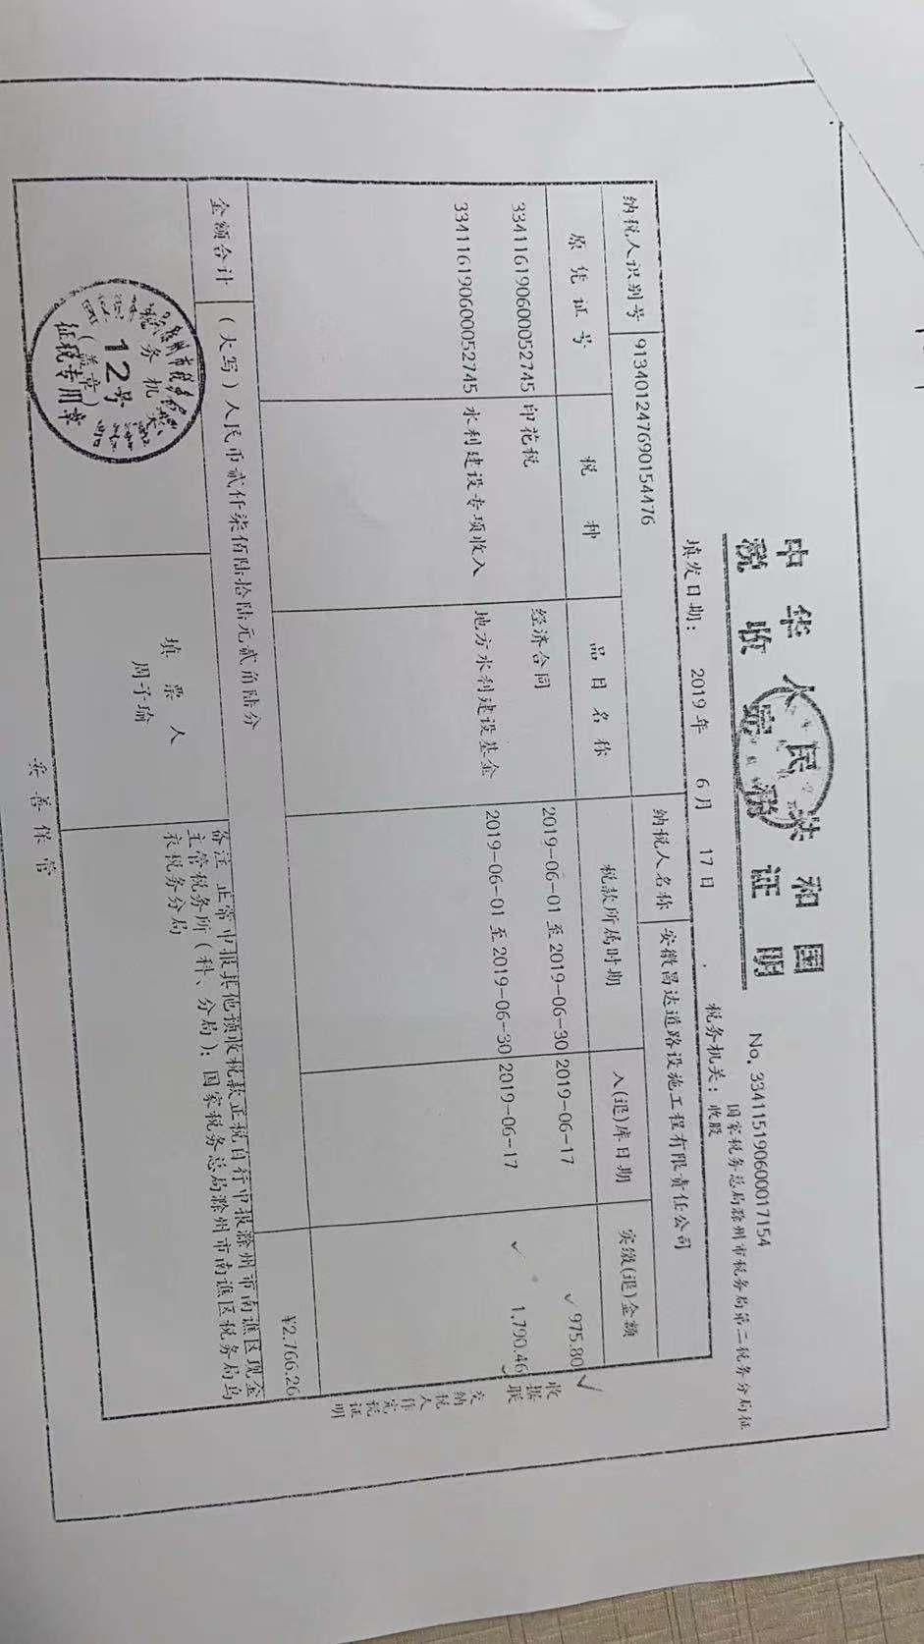
19.7.24 | 50,545.00 | 12 | 普 | 0% | 0.00 | 50,545.00 | 材料款 |  | 合肥市包河区传振电子产品经营部
19.7.24 | 38,045.00 | 4 | 普 | 0% | 0.00 | 38,045.00 | 办公用品 |  | 庐江县台创园环森办公用品经营部
19.7.24 | 72,900.00 | 9 | 普 | 0% | 0.00 | 72,900.00 | 安全用品 |  | 庐江县台创园远兮交通器材经营部
19.7.25 | 7,340.38 | 5 | 普 | 0% | 0.00 | 7,340.38 | 办公费用
19.7.25 | 835.00 | 9 | 普 | 0% | 0.00 | 835.00 | 快递费用
19.7.25 | 9,930.00 | 1 | 普 | 0% | 0.00 | 9,930.00 | 差旅费
19.7.25 | 168,327.68 | 1 | 普 | 0% | 0.00 | 168,327.68 | 2019年4月份工资
19.7.26 | 502.00 | 2 | 普 | 0% | 0.00 | 502.00 | 文印费
19.8.7 | 1,875.00 | 28 | 普 | 0% | 0.00 | 1,875.00 | 办公费用
19.10.10 | 132,743.36 | 2 | 专 | 13% | 17,256.64 | 150,000.00 | 材料款 |  | 安徽科力信息产业有限公司
19.10.10 | 88,495.58 | 1 | 专 | 13% | 11,504.42 | 100,000.00 | 材料款 |  | 合肥立皖交通设施制造有限公司
19.10.10 | 88,495.58 | 1 | 专 | 13% | 11,504.42 | 100,000.00 | 材料款 |  | 合肥宝畅交通设施工程有限公司
19.10.11 | 200,000.00 | 1 | 普 | 0% | 0.00 | 200,000.00 | 材料款 |  | 税务局代开
19.10.12 | 10,000.00 | 1 | 普 | 0% | 0.00 | 10,000.00 | 管理费用
19.10.12 | 4,040.00 | 1 | 普 | 0% | 0.00 | 4,040.00
 | 769.00 | 1 | 普 | 0% | 0.00 | 769.00
 | 0.00 |  |  |  | 0.00
 | 0.00 |  |  |  | 0.00
 | 0.00 |  |  |  | 0.00
 | 0.00 |  |  |  | 0.00
 | 0.00 | 1 | 普 | 0% | 0.00 |  | 1917-11-07 18:10:42 | 6,521.76 | 增值税及附加
 | 0.00 | 1 | 普 | 0% | 0.00
 | 0.00 | 1 | 普 | 0% | 0.00
 | 162,633.13 | 1 | 普 | 0% | 0.00 | 162,633.13 | 管理费
 | 0.00 |  | 专 |  | 0.00
合计 | 2,899,634.95 |  |  |  | 203,063.59 | 3,102,698.54
 | 84,459.16 |  |  |  | 203,063.59 | -0.53
公司代缴税金： |  |  |  |  | 0
税种 | 税额 |  | 税种 | 税率 | 税额 | 19.60 | 19.9 | 21.50
企业所得税 | 21,114.79 |  | 增值税 | 差额 | 5,823.00 | 963.36 |  | 4,859.64
印花税 | 30.78 |  | 城市维护建设税 | 0.07 | 407.61 | 67.44 |  | 340.17
水利基金 | 61.56 |  | 教育费附加 | 0.03 | 174.69 | 28.90 |  | 145.79
 |  |  | 地方教育费附加 | 0.02 | 116.46 | 19.27 |  | 97.19
小计 | 21,207.13 |  | 小计 |  | 6,521.76 | 1,078.96 |  | 5,442.80

